Sheet1
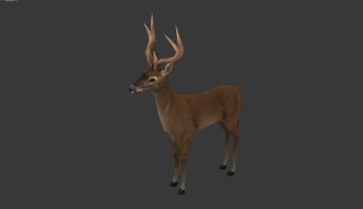
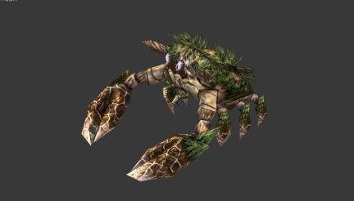
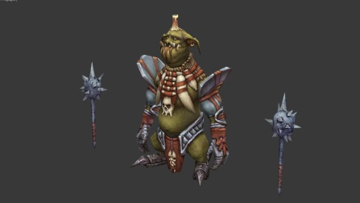
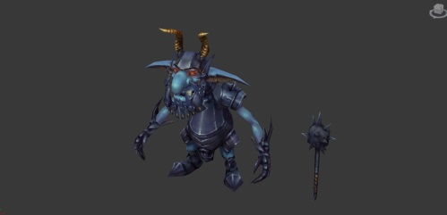
章节 | 区域名称 | 对人类型 | 敌人名称
第一章 | 狩猎之林 | 暗 | 鹿
 | 狩猎之林 | 明 | 螃蟹
 | 狩猎之林 | 暗 | 巫婆
 | 狩猎之林 | 暗 | 渔夫
 | 狩猎之林 | 暗 | 哥布林战士
 | 狩猎之林 | 明 | 哥布林法师
 | 狩猎之林 | 暗 | 熊 |  | 119 |  |  |  |  |  | 256 |  | 26 |  | 111 |  | 134 |  | 26
 | 狩猎之林 | 暗 | 盗贼 |  |  |  |  |  | 270 |  |  |  |  |  |  |  |  |  |  |  |  |  |  | 164
 | 狩猎之林 | 明 | 哥布林狂战士 |  |  |  |  |  |  |  |  |  |  |  |  |  |  |  |  |  | 110
 | 狩猎之林 | BOSS | 哥布林先知

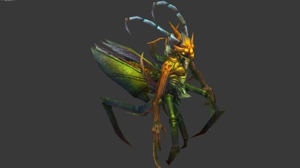
第二章 | 勇者之森 | 暗 | 史莱姆
 | 勇者之森 | 暗 | 多翼虫
 | 勇者之森 | 暗 | 蜘蛛
 | 勇者之森 | 暗 | 大口花
 | 勇者之森 | 暗 | 鬼哭树怪
 | 勇者之森 | 暗 | 翠金雀
 | 勇者之森 | 明 | 幽灵蝎 | 59 |  |  | 60 |  | 57 |  | 44 |  | 63
 | 勇者之森 | 明 | 多彩鸟 |  |  |  |  |  |  |  |  |  |  |  |  | 47 |  | 104 |  |  | 199 |  | 116
 | 勇者之森 | 明 | 大口花怪 |  |  |  |  |  |  |  |  |  |  |  |  |  |  |  |  | 81
 | 勇者之森 | BOSS | 脆金螳螂

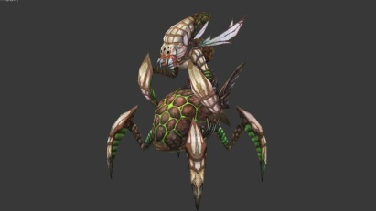
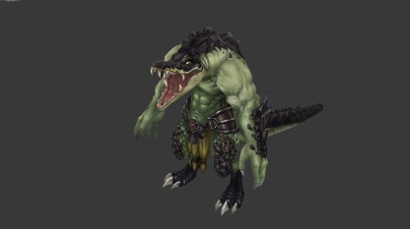
第三章 | 沃野沼泽 | 暗 | 蜥蜴
 | 沃野沼泽 | 暗 | 鳄鱼
 | 沃野沼泽 | 暗 | 蜘蛛
 | 沃野沼泽 | 暗 | 囊蛛
 | 沃野沼泽 | 暗 | 蜥蜴族剑士
 | 沃野沼泽 | 暗 | 蜥蜴族巫师
 | 沃野沼泽 | 明 | 大嘴怪
 | 沃野沼泽 | 明 | 蜥蜴族刺客 |  | 68 |  | 189 |  | 76 |  | 29 |  | 172 |  | 186 |  | 156 |  |  | 169 |  | 170 |  |  | 97
 | 沃野沼泽 | 明 | 蜥蜴族先知
 | 沃野沼泽 | BOSS | 鳄鱼人

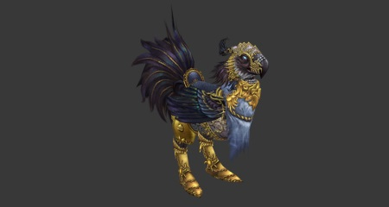
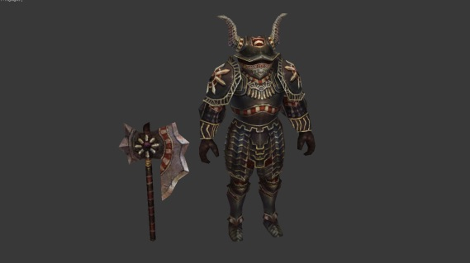
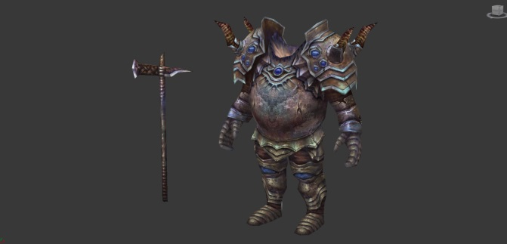
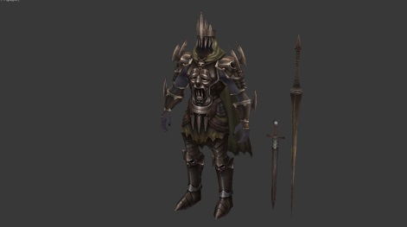
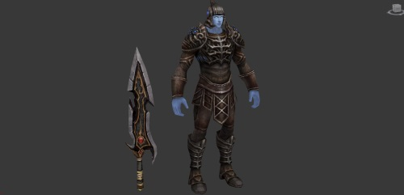
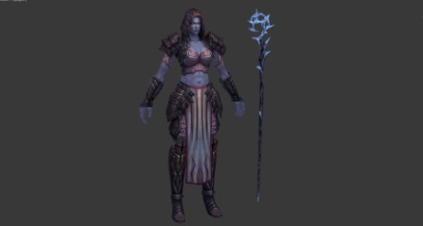
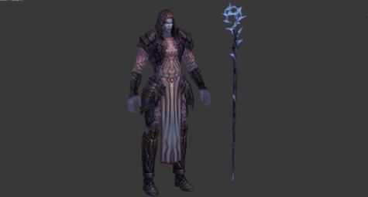
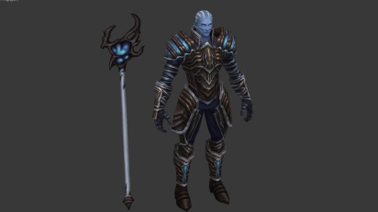
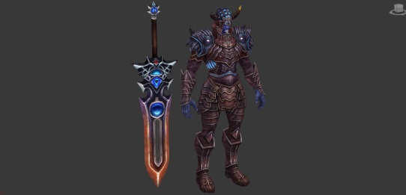
第四章 | 王国废墟 | 物 | 魔灵战马
 | 王国废墟 | 魔法 | 金鸡骑士
 | 王国废墟 | 物 | 魔灵战士
 | 王国废墟 | 物 | 无头魔灵
 | 王国废墟 | 物 | 魔灵总督
 | 王国废墟 | 物 | 魔化战士
 | 王国废墟 | 魔法 | 魔化法师
 | 王国废墟 | 魔法 | 魔化大法师 | 223
 | 王国废墟 | 魔法 | 魔化王子 |  |  |  |  |  |  |  |  |  |  |  | 87 |  | 221 |  | 355 |  | 356 |  | 34 |  |  | 220
 | 王国废墟 | 物 | 魔法总帅 |  |  |  | 224 |  | 31 |  |  | 177

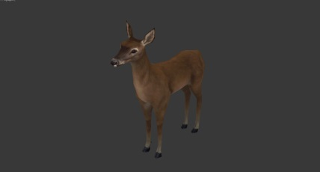
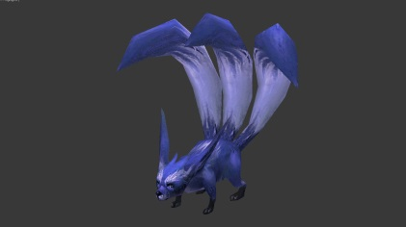
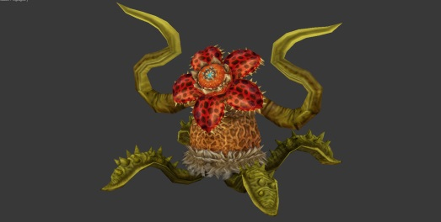
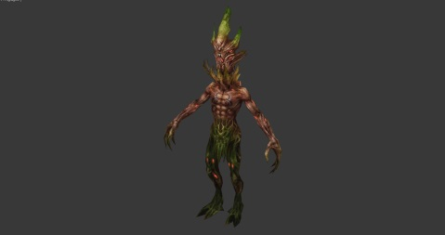
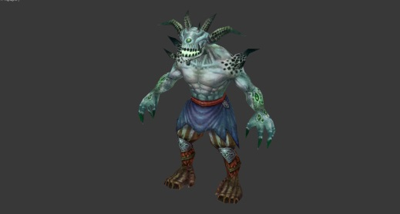
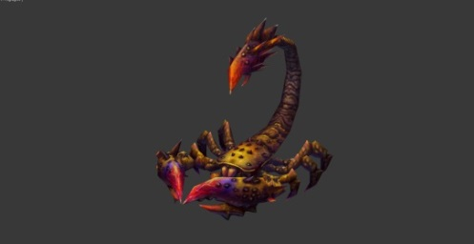
第五章 | 迷雾森林 | 明 | 赤鹿
 | 迷雾森林 | 明 | 魔鬼蜂
 | 迷雾森林 | 明 | 野猪龙
 | 迷雾森林 | 明 | 多翼虫王
 | 迷雾森林 | 明 | 三尾狐
 | 迷雾森林 | 明 | 赤红囊蛛 | 118 |  |  | 80 |  |  |  |  |  |  |  |  | 28
 | 迷雾森林 | 明 | 大盆花 |  |  |  |  |  | 175 |  | 65 |  | 7 |  |  |  |  | 330 |  |  | 53 |  |  | 56
 | 迷雾森林 | 明 | 树人
 | 迷雾森林 | 明 | 大嘴怪
 | 迷雾森林 | 明 | 魔鬼蝎
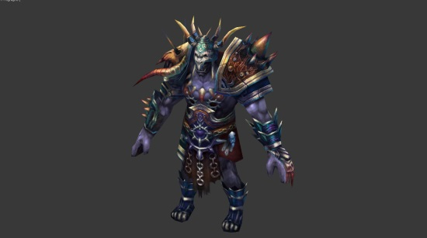
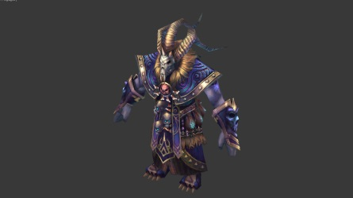
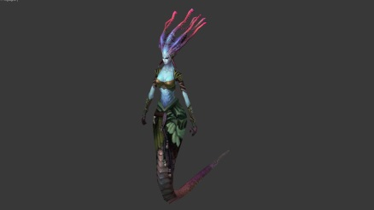
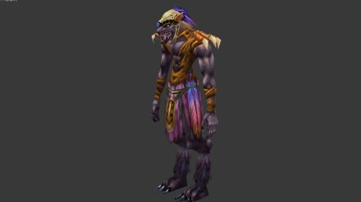
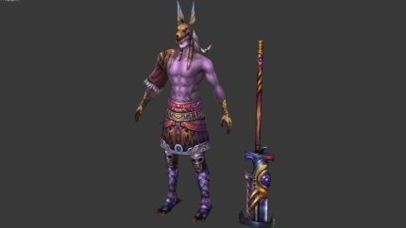
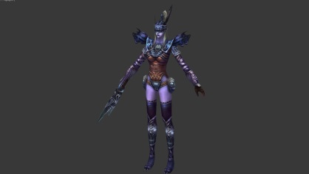
第六章 | 兽人部落 | 暗 | 半人马战士
 | 兽人部落 | 明 | 半人马守护者
 | 兽人部落 | 暗 | 蛇发女妖
 | 兽人部落 | 暗 | 美杜莎
 | 兽人部落 | 明 | 兽狼战士
 | 兽人部落 | 暗 | 兽狼士官长
 | 兽人部落 | 明 | 兽狼游侠 |  | 13 |  | 14 |  | 2 |  | 3
 | 兽人部落 | 明 | 兽人统帅 |  |  |  |  |  |  |  |  |  | 21 |  | 38 |  | 40
 | 兽人部落 | 暗 | 兽人大祭司 |  |  |  |  |  |  |  |  |  |  |  |  |  |  |  | 45 |  |  | 46 |  |  | 303
 | 兽人部落 | BOSS | 兽人圣女

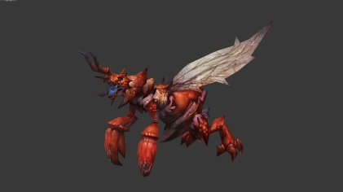
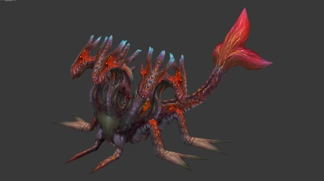
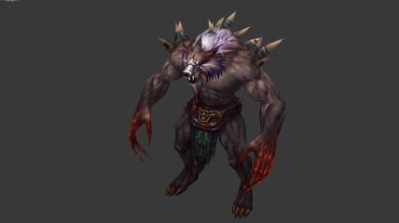
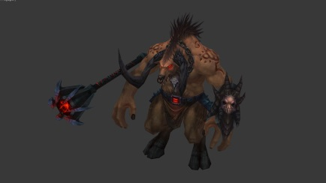
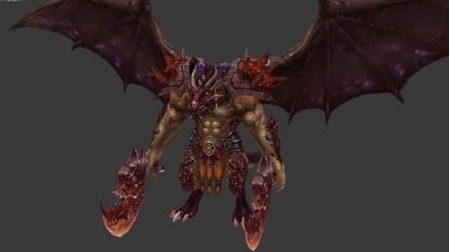
第七章 | 魔兽火山 | 暗 | c
 | 魔兽火山 | 暗 | 熔岩史莱姆
 | 魔兽火山 | 明 | 炎狐
 | 魔兽火山 | 暗 | 熔岩小龙虾
 | 魔兽火山 | 明 | 炎狼
 | 魔兽火山 | 暗 | 火麒麟
 | 魔兽火山 | 明 | 熔岩四头虫 |  | 64 | 10
 | 魔兽火山 | 暗 | 炎狼人 |  |  |  |  | 6 |  | 26 |  | 109 |  | 1 |  | 11 |  | 50 |  | 108 |  | 129
 | 魔兽火山 | 明 | 熔岩牛头人
 | 魔兽火山 | BOSS | 熔岩鳄鱼王

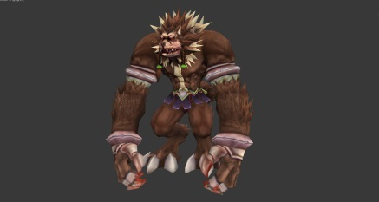
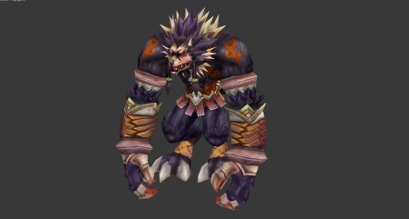
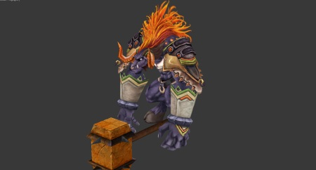
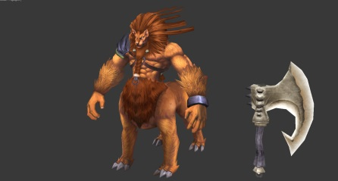
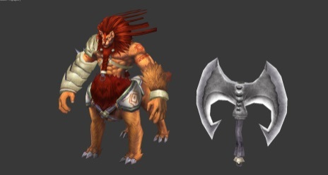
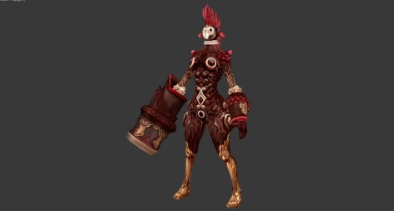
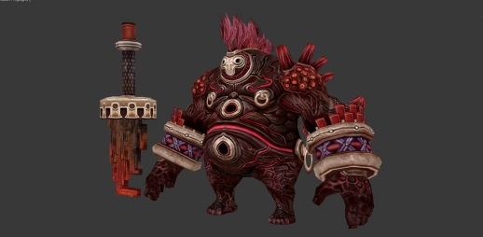
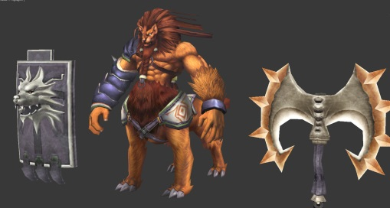
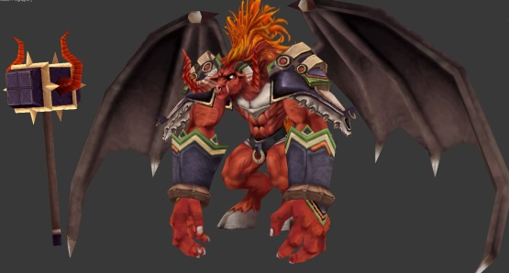
第八章 | 兽人兵营 | 暗 | 魔猿医护兵
 | 兽人兵营 | 明 | 魔猿旗兵
 | 兽人兵营 | 暗 | 牛头人战士
 | 兽人兵营 | 明 | 牛头人先锋
 | 兽人兵营 | 暗 | 狮子战士
 | 兽人兵营 | 暗 | 狮子侍卫长
 | 兽人兵营 | 明 | 红石炮手
 | 兽人兵营 | 明 | 红石狂战士 | 306 |  | 304 |  |  | 309 | 307 |  | 312 |  |  | 310 |  |  | 319 |  | 321 |  | 311
 | 兽人兵营 | 暗 | 兵团指挥官 |  |  |  |  |  |  |  |  |  |  |  |  |  |  |  |  |  |  |  |  |  | 308
 | 兽人兵营 | BOSS | 兵团执政官

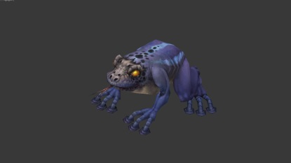
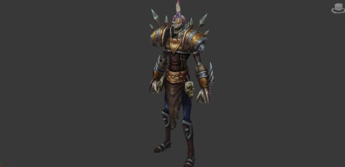
第九章 | 死亡森林 | 暗 | 死亡蟾蜍
 | 死亡森林 | 明 | 地狱犬
 | 死亡森林 | 明 | 亡灵鸟
 | 死亡森林 | 暗 | 傀儡侩子手
 | 死亡森林 | 暗 | 骷髅士兵
 | 死亡森林 | 明 | 骷髅弓箭手 |  |  |  |  |  |  |  | 204
 | 死亡森林 | 暗 | 傀儡狂战士 |  |  |  |  |  | 183 |  |  |  | 180 |  |  | 181 |  |  |  | 178 |  |  |  |  | 179
 | 死亡森林 | 暗 | 骷髅法师 |  | 127 |  | 198 |  |  |  |  |  |  |  |  |  |  | 196 |  |  |  |  | 182
 | 死亡森林 | 明 | 骷髅百夫长
 | 死亡森林 | BOSS | 骷髅指挥官

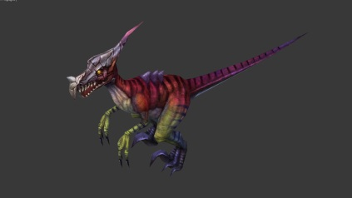
第十章 | 蛮荒之地 | 暗 | 蜥蜴
 | 蛮荒之地 | 暗 | 大盆口
 | 蛮荒之地 | 暗 | 蠕虫
 | 蛮荒之地 | 暗 | 猎齿豹
 | 蛮荒之地 | 明 | 迅猛龙
 | 蛮荒之地 | 暗 | 野猪骑士 |  |  |  |  |  |  |  |  |  |  |  | 152 |  | 154 |  | 153 |  | 228 |  | 229
 | 蛮荒之地 | 明 | 魔羚羊战士 | 66 |  | 331 |  |  | 89 |  | 78 |  | 79
 | 蛮荒之地 | 明 | 魔羚羊首领
 | 蛮荒之地 | 明 | 牛犀兽
 | 蛮荒之地 | BOSS | 蝎尾地龙

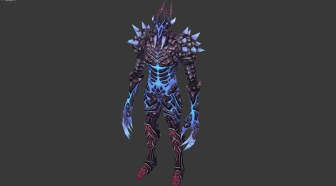
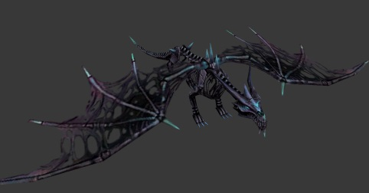
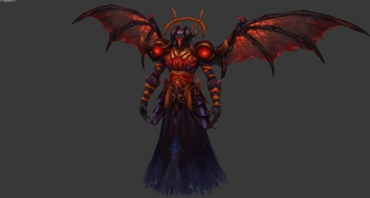
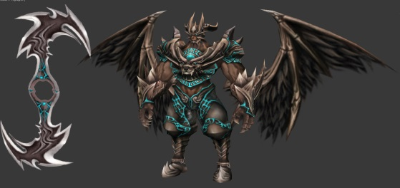
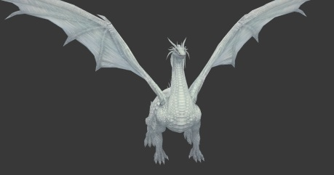
第十一章 | 魔域 | 暗 | 魔族剑士
 | 魔域 | 暗 | 魔族剑士
 | 魔域 | 明 | 魔族将军
 | 魔域 | 暗 | 骷髅魔将
 | 魔域 | 暗 | 魔族将军
 | 魔域 | 明 | 黑暗骨龙
 | 魔域 | 暗 | 嗜血战士
 | 魔域 | 明 | 魔牛狂战士
 | 魔域 | 明 | 魔王·费高尔
 | 魔域 | BOSS | 大魔王·费雷斯







第十二章 | 无水汪洋 | 暗 | 魔化龙虾
 | 无水汪洋 | 暗 | 章鱼海螺
 | 无水汪洋 | 暗 | 鳄鱼
 | 无水汪洋 | 明 | 鳄鱼战士
 | 无水汪洋 | 暗 | 海族战士
 | 无水汪洋 | 明 | 赛壬
 | 无水汪洋 | 暗 | 海族狂战士
 | 无水汪洋 | 明 | 海军总督
 | 无水汪洋 | 明 | 湄拉王后
 | 无水汪洋 | BOSS | 海王·库瑞

第十三章 | 龙族巢穴 | 暗 | 火焰龙
 | 龙族巢穴 | 明 | 幽灵龙
 | 龙族巢穴 | 暗 | 银龙·艾尔
 | 龙族巢穴 | 暗 | 水晶龙
 | 龙族巢穴 | 暗 | 绿龙·卡拉
 | 龙族巢穴 | 明 | 黑龙·贝斯柯德
 | 龙族巢穴 | 明 | 紫龙·纳尔
 | 龙族巢穴 | 暗 | 龙卫·提丰
 | 龙族巢穴 | 明 | 龙卫·丰提
 | 龙族巢穴 | BOSS | 龙王·地狱恶龙·巴图斯










第十四章 | 永生之都 | 暗 | 朝拜者·御夫使
 | 永生之都 | 暗 | 朝拜者·羽蛇
 | 永生之都 | 暗 | 朝拜者·莉亚
 | 永生之都 | 暗 | 朝拜者·涅斐勒
 | 永生之都 | 明 | 守关·四翼鸟·赛尔
 | 永生之都 | 明 | 守关·玳瑁龟
 | 永生之都 | 明 | 守关神使·卫
 | 永生之都 | 明 | 守关神使·戍
 | 永生之都 | BOSS | 守关卫戍·不死鸟









第十五章 | 天国神殿 | 暗 | 天使·安琪拉
 | 天国神殿 | 明 | 天使·犹菲勒
 | 天国神殿 | 暗 | 天使·亚列
 | 天国神殿 | 明 | 天使官·米卡依来
 | 天国神殿 | 暗 | 力天使·巴比尔
 | 天国神殿 | 明 | 力天使·费切尔
 | 天国神殿 | 暗 | 权天使·赏
 | 天国神殿 | 明 | 权天使·罚
 | 天国神殿 | BOSS | 统治者·伊利斯

